Tree Structure
ATDigital IED - IED Management System
Giao diện | Phím chức năng | Mô tả | API | Input | Output | Deadline
Search Owner | Search | Tìm Owner theo tên
 | Choose | Sau khi tìm, 1 list các Onwer khớp với ký tự nhập vào sẽ hiện ra, user có thể chọn vào 1 owner và ngay lập tức close owner hiện hữu và mở owner đó ra Tree Structure của Owner đó cũng được hiển thị

Search Location | Search | Tìm Location theo tên
 | Choose | Sau khi tìm, 1 list các Location khớp với ký tự nhập vào sẽ hiện ra, user có thể chọn vào 1 Location và ngay lập tức mở Tree Structure của Location đó

Tree Structure - Owner (bên trái) | Mũi tên chỉ sang phải hoặc chỉ xuống | Expand/Colapse các cấp Owner
 | Open | Chỉ có tác dụng với Owner có Location ở Level ngay phía dưới, trong trường hợp Level bên dưới chỉ bao gồm các Owner cấp thấp, phím Open chỉ có tác dụng là hiển thị các Owner cấp thấp hơn Khi Open, tất cả các Location link với Owner đó sẽ được hiển thị bên Tree Structure - Location
 | Add | Thêm Owner
 | Copy | Copy toàn bộ dữ liệu của Owner
 | Paste | Paste toàn bộ dữ liệu của Owner đã copy, sau khi paste, tên của Owner là tên cũ thêm (1) (2),... đằng sau nếu tên bị trùng
 | Cut | Cut toàn bộ dữ liệu của Owner
 | Rename | Đổi tên Owner
 | Sync | Đồng bộ dữ liệu với Server, có thể theo 2 chieeuflaf Client ghi vào Server hoặc tải từ Server vào Client, khi chọn sẽ xuất hiện 1 tickbox để người dùng confirm
 | Delete | Xóa toàn bộ dữ liệu của Owner, khi chọn sẽ xuất hiện 1 tickbox để người dùng confirm

Tree Structure - Location (bên trái) | Mũi tên chỉ sang phải hoặc chỉ xuống | Expand/Colapse các cấp Location - Voltage Level - Feeder - .......
 | Open
 | Add | Thêm Level theo vị trí chọn
 | Copy | Copy toàn bộ dữ liệu của object
 | Paste | Paste toàn bộ dữ liệu của objectr đã copy, sau khi paste, tên của object là tên cũ thêm (1) (2),... đằng sau nếu tên bị trùng
 | Cut | Cut toàn bộ dữ liệu của object
 | Rename | Đổi tên object
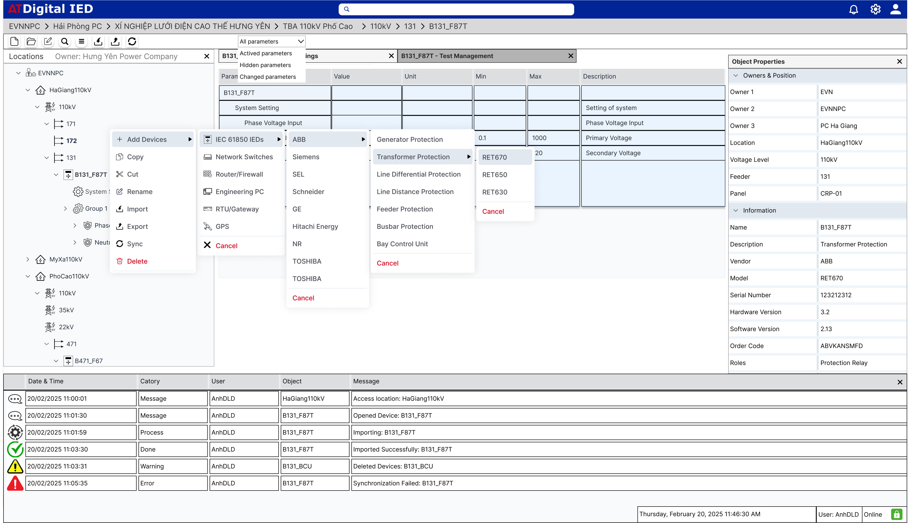
 | Sync | Đồng bộ dữ liệu với Server, có thể theo 2 chieeuflaf Client ghi vào Server hoặc tải từ Server vào Client, khi chọn sẽ xuất hiện 1 tickbox để người dùng confirm |  |  |  |  | Add Devices
 | Delete | Xóa toàn bộ dữ liệu của Owner, khi chọn sẽ xuất hiện 1 tickbox để người dùng confirm

Properties (bên phải) | Mũi tên chỉ sang phải hoặc chỉ xuống | Expand/Colapse
 | Hide | Ẩn Properties
 | Close | Đóng tab Properties

Main | Tùy thuộc vào phần mềm và chức năng, tab main ở chính giữa sẽ khác nhau | Expand/Colapse
 | Main sẽ có các cửa sổ riêng cho từng chức năng và từng đối tượng khác nhau, người dùng có thể mở nhiều tab, đóng tab, thay đổi vị trí,...

Các thao tác với Location | New - Voltage Level
 | New - Devices
 | Rename
 | Delete
 | Properties
 | Sync | Đồng bộ dữ liệu của Location được chọn với Server
 | IED Infomation | Tất cả thông tin của các Device dưới Level của nó

Các thao tác với Voltage Level | New - Feeder | Tạo mới 1 Feeder
 | New - Devices | Tạo mới 1 Device
 | Rename | Đổi tên Voltage Level
 | Delete
 | Properties
 | Sync | Đồng bộ dữ liệu của Voltage Level được chọn với Server
 | IED Infomation | Tất cả thông tin của các Device dưới Level của nó

Các thao tác với Feeder | New - Devices
 | Rename
 | Delete
 | Properties
 | Sync | Đồng bộ dữ liệu của Feeder được chọn với Server
 | IED Infomation | Tất cả thông tin của các Device dưới Level của nó
New - Devices | Khi chọn New - Devices, sẽ phải chọn theo Device list tương ứng với từng phần mềm

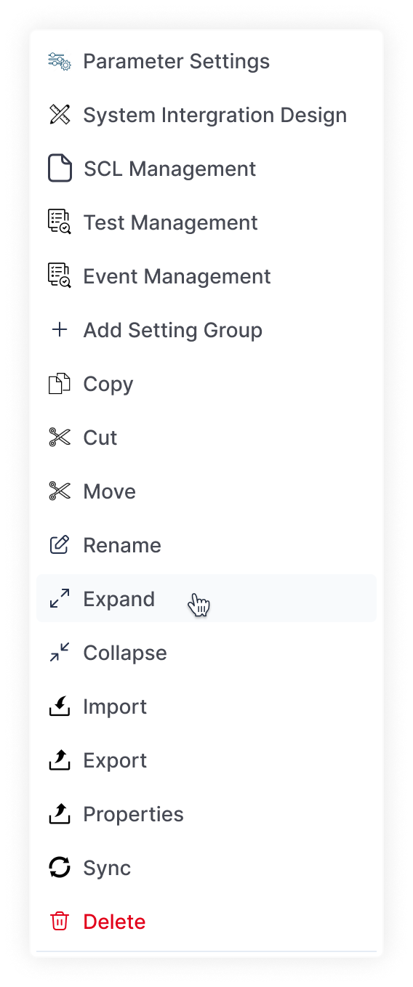
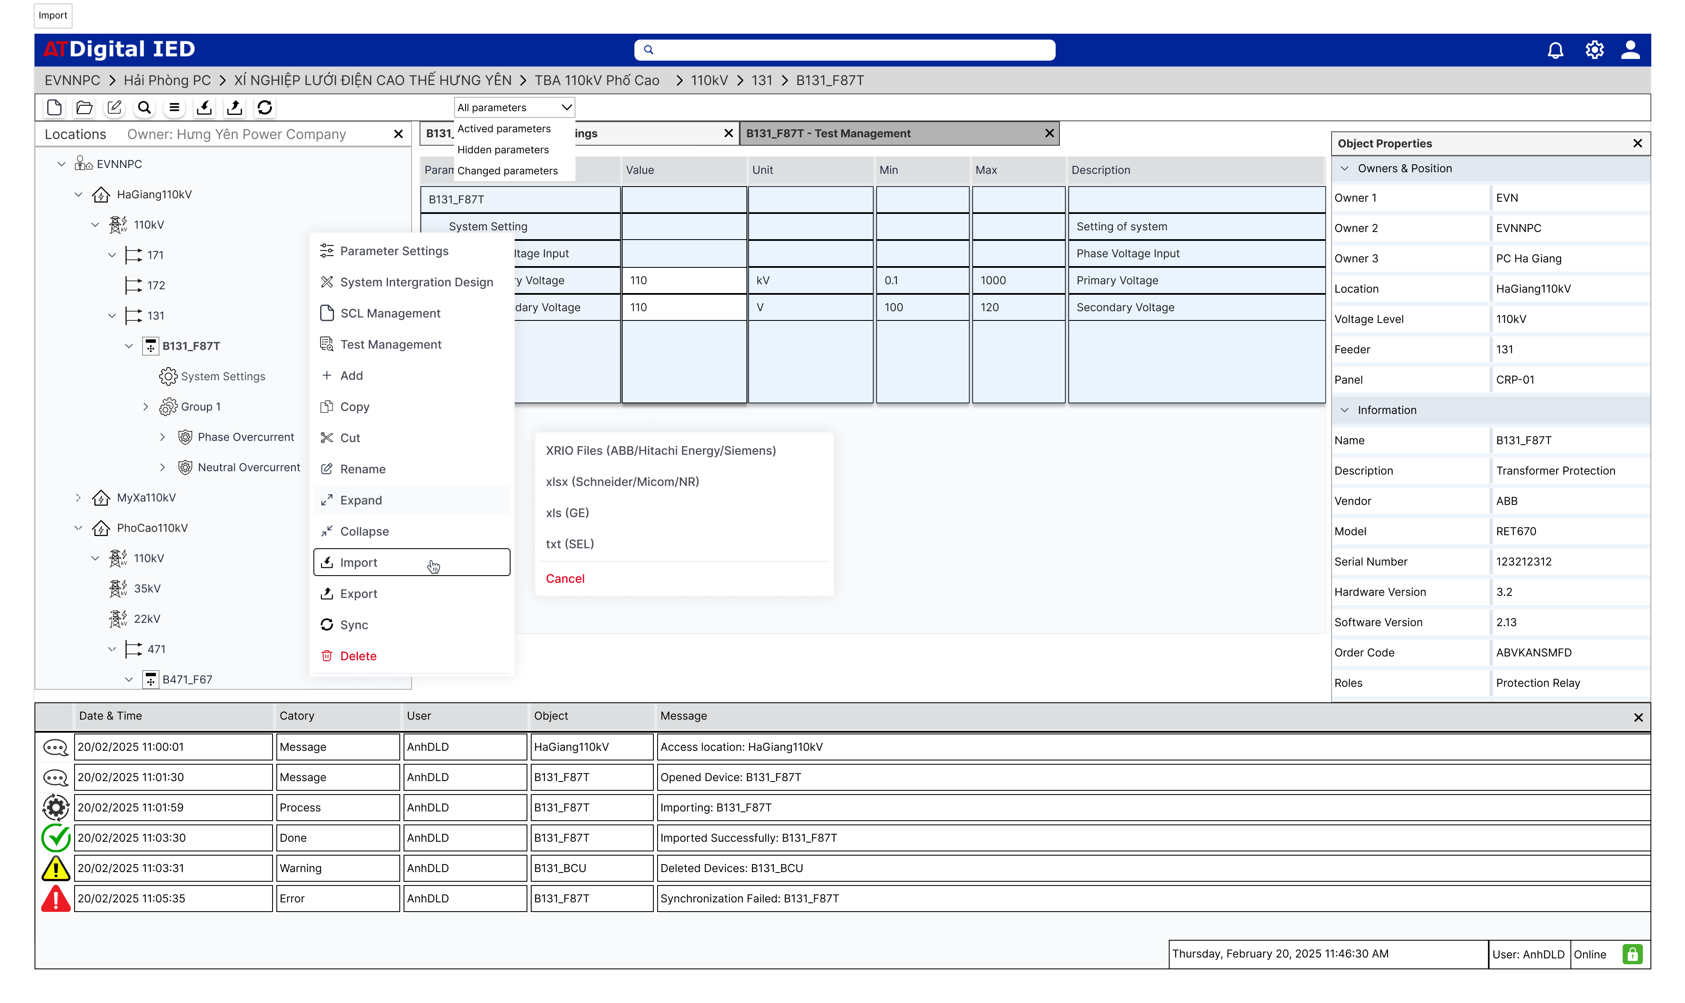
Các thao tác với Devices | Add Setting Group (trong trường hợp có 2 Group trở lên) |  |  |  |  |  | Các thao tác vs Devices
 | Import | Import Setting files (tương ứng với Device List) Import SCL files
 | Export | Export XRIO
 | Rename | Đổi tên Device
 | Copy | Copy Device
 | Paste | Paste Device
 | Cut | Cut Device
 | Move | Đổi vị trí Device, nhưng khi nhấn vào nút này, bắt buộc phải chọn vị trí mới
 | Delete | Xóa Device
 | Properties | Thuộc tính Device (Properties bên phải)
 | IED Infomation | Các thông tin cụ thể của Device
 | Parameter Settings | Mở tab Parameter Setting ở Main Tên tab: Devices Name - Parameter Settings
 | System Design | Mở tab System Design ở Main Tên tab: Devices Name - System Design
 | Test Management | Mở tab Test Management ở Main Tên tab: Devices Name - Test Management
 | Event Management | Mở tab Parameter Setting ở Main Tên tab: Devices Name - Parameter Settings
 | SCL Management | Mở tab SCL Management ở Main Tên tab: Devices Name - SCL Management
 | Sync | Đồng bộ dữ liệu của Device được chọn với Server

Parameter Settings
ATDigital IED - IED Management System
Giao diện | Phím chức năng | Mô tả | API | Input | Output | Deadline
Parameter Settings | View | Tìm Owner theo tên
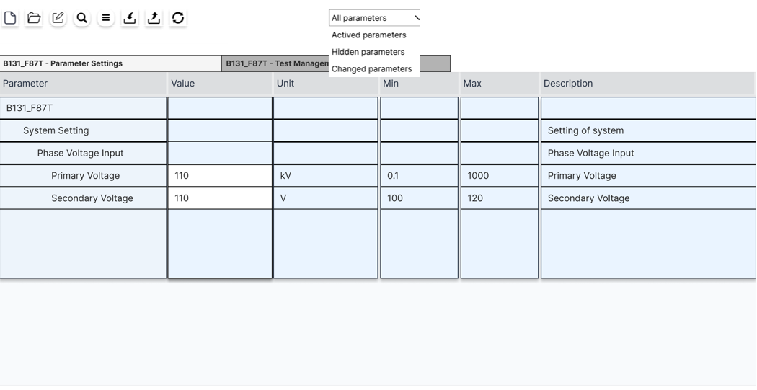
 | View - All Parameters | Quan sát tất cả các Parameter đọc được từ file imported, bất kể chức năng đang On hay Off
 | View - Visibled Parameters | Quan sát tất cả các Parameter đọc được từ file imported đang ở trạng thái On
 | View - Hidden Parameters | Quan sát tất cả các Parameter đọc được từ file imported đang ở trạng thái Off
 | View - Default Parameters | Quan sát tất cả các Parameter đọc được từ file imported đang ở trạng thái Default
 | View - Changed Parameters | Quan sát tất cả các Parameter đọc được từ file imported đang ở trạng thái Changed
 | View - Invalid Parameters | Quan sát tất cả các Parameter đọc được từ file imported đang ở trạng thái Invalid
 | Import | Import Setting Files |  |  |  | Ít nhất cần 3 templates
 | Export | Export xrio/xlsx
 | Search (CTRL + F) | Tìm các Parameter theo ký tự search
 | Edit | Mở khóa Edit để cho phép sửa Value

SCL Management | Open SCL | Mở file SCL (IID, CID, ICD) của IED
 | Create Signal List | Tạo Signal List dựa trên các DA trong SCL, export ra thành 1 file xlsx theo form định sẵn
 | Verify Signal list | Xác minh Signal List qua SCL Files

System Intergration Design | Cable List | Tạo Cable list bao gồm Name, Source/Destination, Type, Speeds, Slot, Port,...
 | Export | Export Cable List & Communication Drawings

Test Management | Test Plan | Tạo Test Plan theo file XRIO (từ Parameter Settings)
 | Test Report | Tạo Test Report

